Bilješke
BILJEŠKE UZ FINANCIJSKE IZVJEŠTAJE - TFI
(koji se sastavljaju za tromjesečna razdoblja)

Naziv izdavatelja: Croatia osiguranje d.d.

OIB: 26187994862

Izvještajno razdoblje: 1.1.2023. - 31.12.2023.

Bilješke uz financijske izvještaje za tromjesečna razdoblja uključuju:

a) objašnjenje poslovnih događaja koji su značajni za razumijevanje promjena u izvještaju o financijskog položaju i poslovnim rezultatima za izvještajno tromjesečno razdoblje izdavatelja u odnosu na zadnju poslovnu godinu, odnosno objavljuju se informacije vezane uz te događaje i ažuriraju odgovarajuće informacije objavljene u posljednjem godišnjem financijskom izvještaju (točke od 15. do 15C MRS 34 - Financijsko izvještavanje za razdoblja tijekom godine),

b) informacije gdje je omogućen pristup posljednjim godišnjim financijskim izvještajima, radi razumijevanja informacija objavljenih u bilješkama uz financijske izvještaje sastavljene za izvještajno tromjesečno razdoblje,

c) izjava da se iste računovodstvene politike primjenjuju prilikom sastavljanja financijskih izvještaja za izvještajno tromjesečno razdoblje kao i u posljednjim godišnjim financijskim izvještajima ili, ako su te računovodstvene politike mijenjale, opis prirode i učinka promjene (točka 16.A (a) MRS 34- Financijsko izvještavanje za razdoblja tijekom godine),

d) objašnjenje poslovnih rezultata u slučaju da izdavatelj obavlja djelatnost sezonske prirode (točke 37. i 38. MRS 34- Financijsko izvještavanje za razdoblja tijekom godine)

e) ostale objave koje propisuje MRS 34- Financijsko izvještavanje za razdoblja tijekom godine te

f) u bilješkama uz financijske izvještaje za tromjesečna razdoblja, osim gore navedenih informacija, objavljuju se i sljedeće informacije:

1. naziv, sjedište poduzetnika (adresa), pravni oblik poduzetnika, državu osnivanja, matični broj subjekta, osobni identifikacijski broj te, ako je primjenjivo, da je poduzetnik u likvidaciji, stečaju, skraćenom postupku prestanka ili izvanrednoj upravi

2. usvojene računovodstvene politike (samo naznaku je li došlo do promjene u odnosu na prethodno razdoblje)

3. ukupan iznos svih financijskih obveza, jamstava ili nepredviđenih izdataka koji nisu uključeni u bilancu, te naznaku prirode i oblika eventualno uspostavljenog stvarnog osiguranja koje je dano; sve obveze koje se odnose na mirovine poduzetnika unutar grupe ili društva povezana sudjelujućim interesom objavljuju se odvojeno

4. iznos i prirodu pojedinih stavki prihoda ili rashoda izuzetne veličine ili pojave

5. iznose koje poduzetnik duguje i koji dospijevaju nakon više od pet godina, kao i ukupna dugovanja poduzetnika pokrivena vrijednim osiguranjem koje je dao poduzetnik, uz naznaku vrste i oblika osiguranja

6. prosječan broj zaposlenih tijekom tekućeg razdoblja

7. ako je poduzetnik u poslovnoj godini sukladno propisima kapitalizirao trošak plaća djelomično ili u cijelosti, informaciju o iznosu ukupnog troška zaposlenih tijekom godine raščlanjenom na iznos koji je direktno teretio troškove razdoblja i iznos koji je kapitaliziran u vrijednost imovine tijekom razdoblja, na način da se za svaki dio posebno iskaže ukupni iznos neto plaća te iznos poreza, doprinosa iz plaća i doprinosa na plaće

8. ako su u bilanci priznata rezerviranja za odgođeni porez, stanja odgođenog poreza na kraju poslovne godine i kretanja tih stanja tijekom poslovne godine

9. naziv i sjedište svakog poduzetnika u kojem poduzetnik, bilo sam ili preko osobe koja djeluje u svoje ime ali za račun poduzetnika, drži sudjelujući udjel u kapitalu, iskazujući iznos kapitala koji se drži, iznos ukupnog kapitala i rezervi, i dobit ili gubitak posljednje poslovne godine predmetnog poduzetnika, a za koje su usvojeni godišnji financijski izvještaji; informacije u pogledu kapitala i rezervi i dobiti ili gubitka mogu se izostaviti u slučaju kada predmetni poduzetnik ne objavljuje svoju bilancu i nije pod kontrolom drugog poduzetnika

10. broj i nominalnu vrijednost, ili ako ne postoji nominalna vrijednost, knjigovodstvenu vrijednost dionica ili udjela upisanih tijekom poslovne godine u okviru odobrenog kapitala

11. postojanje bilo kakvih potvrda o sudjelovanju, konvertibilnih zadužnica, jamstava, opcija ili sličnih vrijednosnica ili prava, s naznakom njihovog broja i prava koja daju

12. naziv, sjedište te pravni oblik svakog poduzetnika u kojemu poduzetnik ima neograničenu odgovornost

13. naziv i sjedište poduzetnika koji sastavlja tromjesečni konsolidirani financijski izvještaj najveće grupe poduzetnika u kojoj poduzetnik sudjeluje kao kontrolirani član grupe

14. naziv i sjedište poduzetnika koji sastavlja tromjesečni konsolidirani financijski izvještaj najmanje grupe poduzetnika u kojoj poduzetnik sudjeluje kao kontrolirani član i koji je također uključen u grupu poduzetnika iz točke 13.

15. mjesto na kojem je moguće dobiti primjerke tromjesečnih konsolidiranih financijskih izvještaja iz točaka 13. i 14., pod uvjetom da su dostupni

16. prirodu i poslovnu svrhu aranžmana poduzetnika koji nisu uključeni u bilancu i financijski utjecaj tih aranžmana na poduzetnika, pod uvjetom da su rizici ili koristi koji proizlaze iz takvih aranžmana materijalni i u mjeri u kojoj je objavljivanje takvih rizika ili koristi nužno za procjenu financijskog stanja poduzetnika

17. prirodu i financijski učinak značajnih događaja koji su nastupili nakon datuma bilance i nisu odraženi u računu dobiti i gubitka ili bilanci

BILJEŠKE UZ FINANCIJSKE IZVJEŠTAJE - TFI

a)
Objašnjenje poslovnih događaja koji su značajni za razumijevanje promjena u izvještaju o financijskog položaju i poslovnim rezultatima za izvještajno tromjesečno razdoblje u odnosu na zadnju poslovnu godinu objavljeni su unutar Međuizvještaja rukovodstva u sklopu nekonsolidiranog nerevidiranog izvještaja o poslovanju za četvrto tromjesečje 2023. godine.

b)
Godišnji financijski izvještaj za 2022. godinu, radi razumijevanja informacija objavljenih u bilješkama uz financijske izvještaje sastavljenih za četvrto tromjesečje 2023. godine, dostupan je na službenoj stranici društva,
službenim stranicama Zagrebačke burze te u Službenom registru propisanih informacija HANFA-e.

c)
Računovodstvene politike korištene u pripremi financijskih izvještaja za izvještajno razdoblje odgovaraju računovodstvenim politikama korištenim u pripremi revidiranih financijskih izvještaja za 2022. godinu, osim u dijelu politika koje se odnose na usvajanje MSFI-a 17 i MSFI-a 9, a kako je navedeno u financijskim izvještajima za četvrto tromjesečje 2023.

d)
Poslovanje Društva nema sezonski karakter.

e)
Izvještavanje po segmentima
Izvještajne segmente Društva čine segment životnih osiguranja i segment neživotnih osiguranja. Opis segmenata kao i alokacija troškova između segmenata osiguranja života i neživota, kapitala i rezervi te imovine, opisanih u godišnjim financijskim izvještajima za 2022. godinu, nisu se mijenjali. U promatranom razdoblju nije bilo značajnih intersegmentalnih prihoda i troškova. Izvještaji po segmentima, prikazani su u prethodnim obrascima.

Fer vrijednost
Detalji o fer vrijednosti financijske imovine (pregled imovine po razinama fer vrijednosti, opis pojedine razine fer vrijednosti, metode određivanja fer vrijednosti itd.) objavljenji su u bilješkama u sklopu nekonsolidiranog nerevidiranog izvještaja o poslovanju za četvrto tromjesečje 2023. godine.

Pregled financijske imovine i obveza
Pregled financijske imovine i obveza s obzirom na vrste instrumenata prikazani su u sklopu nekonsolidiranog nerevidiranog izvještaja o poslovanju za četvrto tromjesečje 2023. godine.

Transakcije s povezanim osobama
U tekućem izvještajnom razdoblju nije bilo neuobičajenih transakcija roba i usluga unutar članica Grupe.

Detalji o temelju za sastavljanje financijskih izvještaja, valuti izvješćivanja, kao i ostale potrebne objave, navedene su u sklopu nekonsolidiranog nerevidiranog izvještaja o poslovanju za četvrto tromjesečje 2023. godine.

1.
CROATIA osiguranje d.d. (Društvo) sa sjedištem u Zagrebu, Vatroslava Jagića 33, upisano je u sudski registar Trgovačkog suda u Zagrebu, Republika Hrvatska, pod matičnim brojem subjekta (MBS): 080051022; OIB: 26187994862. Djelatnost Društva čine sve vrste životnih i neživotnih osiguranja te djelatnosti reosiguranja u skupini neživotnih osiguranja.

2.
Prilikom sastavljanja nekonsolidiranog nerevidiranog izvještaja o poslovanju za četvrto tromjesečje 2023. godine primjenjuje se iste računovodstvene politike kao i u posljednjim godišnjim financijskim izvještajima za 2022. godinu
koji su objavljeni na službenoj stranici društva, službenim stranicama Zagrebačke burze te u Službenom registru propisanih informacija HANFA-e, osim u dijelu politika koje se odnose na usvajanje MSFI-a 17 i MSFI-a 9, a kako je navedeno u financijskim izvještajima za četvrto tromjesečje 2023.

3.
Društvo na dan 31. prosinca 2023. godine ima preuzete obveze za buduća ulaganja u iznosu od 29 mil. eura temeljem obvezujućih ponuda za ulaganja u alternativne investicijske fondove.
4.
Detalji su objavljeni unutar Međuizvještaja rukovodstva u sklopu nekonsolidiranog nerevidiranog izvještaja o poslovanju za četvrto tromjesečje 2023. godine.

5.
U nastavku se nalazi pregled obveza Društva po dospjelosti:
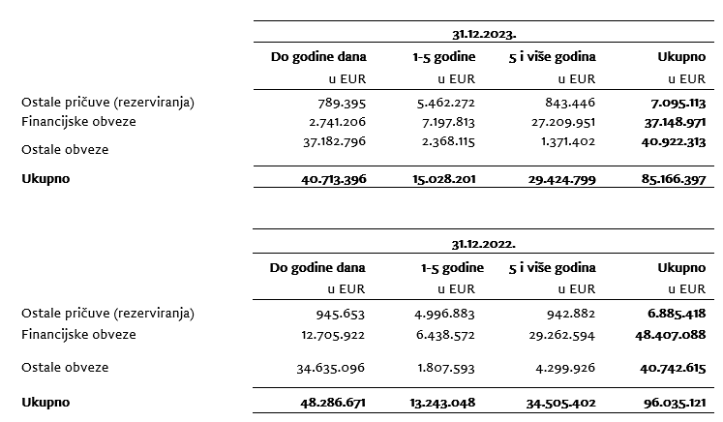

6.
Prosječan broj zaposlenih Društva tijekom tekućeg razdoblja je 2.436.

7.
Društvo je kapitaliziralo troškove neto plaća u iznosu 323,1 tisuća eura, troškove doprinosa iz plaća u iznosu od 93,3 tisuća eura, troškove poreza i prireza iz plaća u iznosu od 69,6 tisuća eura, troškove doprinosa na plaće u iznosu 73,2 tisuća eura te ostalih troškova zaposlenih u iznosu od 26,4 tisuća eura.

8.

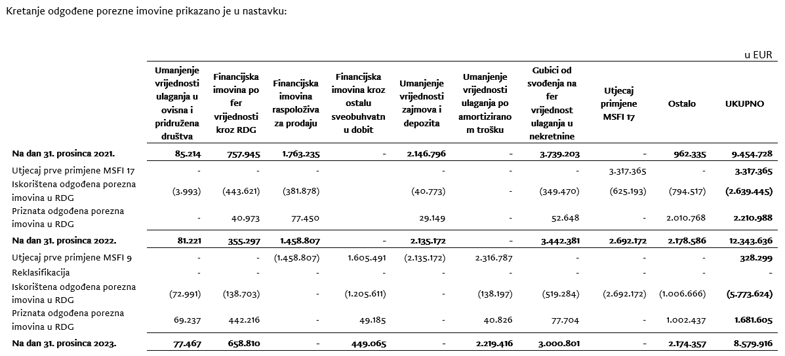

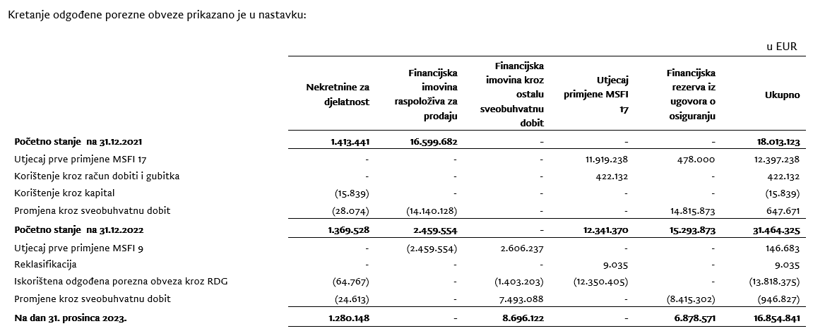

9.
Detalji su objavljeni u bilješkama u sklopu konsolidiranog izvještaja.

10.
Temeljni kapital Društva na dan 31. prosinca 2023. godine iznosi 79.924 tisuća EUR, a podijeljen je na 429.697 dionica čija nominalna vrijednost iznosi 186,00 EUR. Dionice nose sljedeće oznake i vrijednosti:
Broj dionica | Nominalni iznos (u 000 EUR):
307.598 redovnih dionica I. emisije na ime oznake CROS-R-A/CROS | 57,213
113.349 redovnih dionica II. emisije na ime oznake CROS-R-A/CROS | 21,083
UKUPNO REDOVNE DIONICE | 78,296
8.750 povlaštenih dionica I. emisije na ime oznake CROS-P-A/CROS2 | 1,628
UKUPNO POVLAŠTENE DIONICE | 1,628
UKUPNO REDOVNE I POVLAŠTENE DIONICE | 79,924
Svaka dionica, redovna i povlaštena daje pravo na 1 (jedan) glas u Glavnoj skupštini Društva. S obzirom na zajamčenu isplatu dividendi, povlaštene dionice su klasificirane kao financijske obveze. Sve dionice uplaćene su u cijelosti, izdane su u nematerijaliziranom obliku, slobodno su prenosive i vode se u depozitoriju Središnjeg klirinškog depozitarnog društva.
Na temelju odredbi Zakona o uvođenju eura kao službene valute u Republici Hrvatskoj te odredbi Zakona o trgovačkim društvima, Društvo je na glavnoj skupštini predložilo donošenje odluke o usklađenju temeljnog kapitala i nominalnog iznosa dionica Društva i to na način da se poveća iznos nominalne vrijednosti dionice sa 185,81 EUR, dobivenog preračunavanjem u euro primjenom fiksnog tečaja konverzije uz zaokruživanje na najbliži cent, na iznos od 186,00 EUR. Navedeno povećanje nominalnog iznosa dionice provodi se u cilju zaokruživanja nominalnog iznosa dionica na cijeli broj, a kako je propisano člankom 163. stavak 4. Zakona o trgovačkim društvima.
Sa svrhom usklađenja temeljnog kapitala sa odredbama Zakona o trgovačkim društvima temeljni kapital povećao se za iznos od 80.812,35 EUR pri čemu ukupni temeljni kapital Društva nakon preračunavanja i usklađenja iznosi 79.923.642,00 EUR. Navedeno usklađenje provedeno je dana 5. listopada 2023. izmjenom u sudskom registru.

11.
Društvo nema potvrda o sudjelovanju, konvertibilnih zadužnica, jamstava, opcija ili sličnih vrijednosnica ili prava.

12.
Društvo nema udjela u društvima s neograničenom odgovornosti.

13.
Društvo je u većinskom vlasništvu ADRIS GRUPE d.d., Rovinj te je uključeno u konsolidirane financijske izvještaja ADRIS GRUPE d.d. koji su dostupni na web stranicama ADRIS GRUPE d.d.

14.
Najveća grupa poduzetnika u kojoj poduzetnik sudjeluje kao kontrolirani član grupe je ujedno i jedina grupa u kojoj poduzetnik sudjeluje kao kontrolirani član grupe.

15.
Finanijski izvještaji su dostupni na Internet stranicama adris.hr.

16.
Društvo nema materijalnih aranžmana sa društvima koji nisu uključeni u prezentirane financijske izvještaje.

17.
Događaji nakon datuma bilance Uprava i Nadzorni odbor, 19. siječnja 2024. godine, predložili su glavnoj skupštini isplatu dividende u ukupnom iznosu od 65.000.265,19 eura, odnosno 151,27 eura po dionici. Naime, Društvo u proteklim godinama posluje uspješno, s rastućom razinom dobiti te visokim stopama adekvatnosti kapitala. Društvo je bilo kontinuirano visoko kapitalizirano (SCR omjer Društva na 30.9.2023. iznosio je 337%, odnosno na konsolidiranoj razini 293%, dok nerevidirani kvartalni SCR omjer Društva na 31.12.2023. iznosi 309% te uključuje umanjenje kapitala za predvidive dividende), usprkos geopolitičkim poremećajima, razdoblju visoke inflacije te prirodnim nepogodama. Ulazak Republike Hrvatske u eurozonu dodatno je pozitivno doprinio navedenom pokazatelju. Obzirom na sve navedeno, Uprava smatra da je u mogućnosti isplatiti dividendu svojim dioničarima bez poremećaja po stabilnost poslovanja i uz zadržavanje visoke razine adekvatnosti kapitala. Društvo je najavilo će član Uprave Vančo Balen napustiti kompaniju do 30.6.2024. na osobni zahtjev, iz privatnih razloga.

